Sheet1
Scene No. | 1
Quest Title | 临时通讯员 二
Quest Log | 找白
Map No. | 22
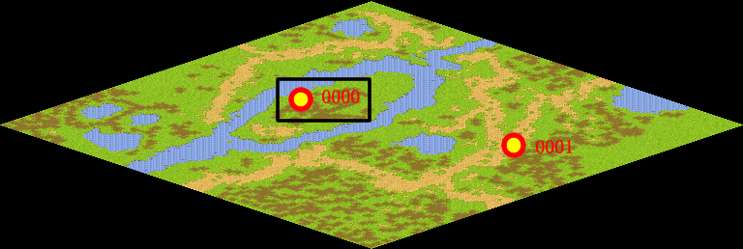
NPC No. | 0
Condition
Dialog | 太好了通讯员，你终于来了，你帮我带个口信给白，我这里的玩具宣传册不多了，让白再给我送些来。孩子们都嚷着要呢。
Select
Result | 1:Scene-002

NPC No. | 1
Condition
Dialog | 通讯员是个很重要的工作哦，就再跑一趟好了。
Select | 1:确定
Result | 1:关闭对话框

ScriptFile | Qlog-0011-001.scr
 | Q0000-0011-001.scr
 | Q0001-0011-001.scr

